Лист1
№ | Дата выявления | Владелец конструкции / Собственник обьекта недвижимого им-ва / Лицо, управомоченное собственниками | Район города | Адрес размещения | Тип конструкции | Содержание | Фото конструкции
1 | 2023-12-12 | ИП Юрченко Иван Павлович | Приокский | Анкудиновское шоссе, д. 55 | Не установленный Правилами тип | ЗАПРАВКА АВТОКОНДИЦИОНЕРА ШИНОМОНТАЖ | 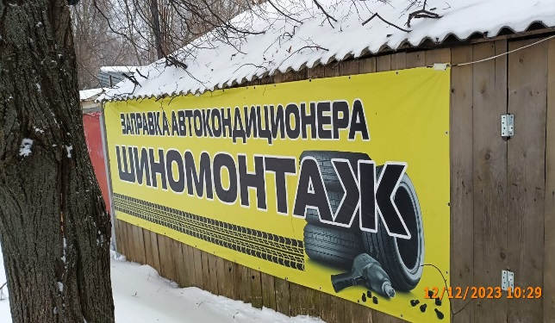
2 | 2023-12-12 | ИП Юрченко Иван Павлович | Приокский | Анкудиновское шоссе, д. 55 | Не установленный Правилами тип | Ремонт боковых порезов Замена тормозных колодок Ошиповка зимней резины | 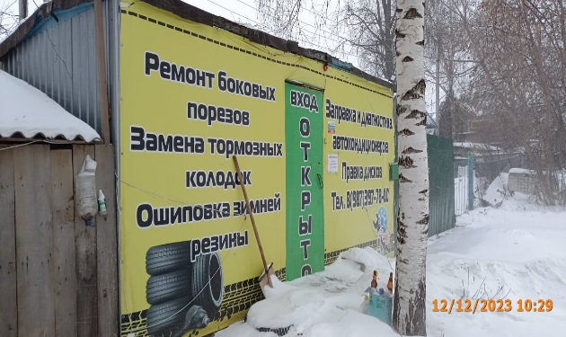
3 | 2023-12-12 | ИП Юрченко Иван Павлович | Приокский | Анкудиновское шоссе, д. 55 | Не установленный Правилами тип | Заправка и диагностика автокондиционеров Правка дисков | 
4 | 2023-12-12 | ИП Юрченко Иван Павлович | Приокский | Анкудиновское шоссе, д. 55 | Не установленный Правилами тип | вход открыто | 
5
6
7
8
9
10
11
12
13
14
15
16
17
18
19
20
21
22
23
24
25
26
27
28
29
30
31
32
33
34
35
36
37
38
39
40
41
42
43
44
45
46
47
48
49
50
51
52
53
54
55
56
57
58
59
60
61
62
63
64
65
66
67
68
69
70
71
72
73
74
75
76
77
78
79
80
81
82
83
84
85
86
87
88
89
90
91

